상품제안서
지니큐 7엽날개 탁상용 선풍기 | 상품코드: S36604

 |  |  |  |  |  |  | 02-713-8555 | www.synergygift.co.kr
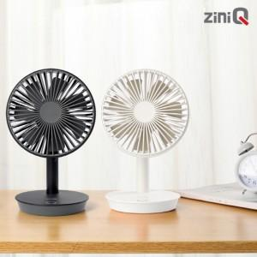

【상세/제작정보】 | <span style="font-size: 14pt;">9V 이상의 고속 충전기 사용은 고장의 원인이 됩니다.</span>

【인쇄/포장옵션】 | 레이저 / 포장지포장

【공급단가】 | 수량 | 30~ | 100~ | 300~ | 500~ | 1,000~
*VAT별도 | 단가 | 18,900원 | 17,890원 | 17,010원 | 16,580원 | 16,290원

【상품 URL】 | https://www.synergygift.co.kr:443/src/goods_detail.php?gdno=36604

